Frete - Acuracidade
GESTÃO DE TRANSPORTES - ACURACIDADE NO CONHECIMENTO DE FRETE

 | Nível: | Tático
 | Área: | Gestão de Tranportes
 | Descrição: | Mede a participação dos erros de cobrança verificados no conhecimento de frete em relação aos custos totais de transportes
 | Cálculo: | (Erros na cobrança (R$) / Custo Total de Transporte (R$) ) * 100
 | Base de Dados: | Loca da extração das informações
 | Unid. de Medida: | Porcentagem
 | Frequência: | Mensal
 | Responsável:
 | Agulha
0% | 0%
0% | 100%

RESULTADO DA CONSULTA

 | Categoria
Oculto (ΣAMP) | 100%
Ruim | 30%
Regular | 20%
Bom | 30%
Ótimo | 20%
 |  |  |  |  |  |  |  |  |  |  |  |  |  | Análise de performance do mês |  |  |  | L

 |  |  |  |  |  |  |  |  |  |  |  |  |  | Informações complementares da análise

50%

 |  |  |  |  |  |  |  |  |  |  |  |  |  | Tendência |  |  |  | J

 |  | JAN | FEV | MAR | ABR | MAI | JUN | JUL | AGO | SET | OUT | NOV | DEZ
 |  | 0% | 30% | 50% | 80% | 100% | 99% | 100%

 | PLANO DE AÇÃO

 | O que fazer ? |  | Como Fazer ? |  |  |  |  | Resultados Esperados |  |  |  |  |  |  | Responsável | Prazo | Status
 |  |  |  |  |  |  |  |  |  |  |  |  |  |  |  |  | 0%
 |  |  |  |  |  |  |  |  |  |  |  |  |  |  |  |  | 0%
 |  |  |  |  |  |  |  |  |  |  |  |  |  |  |  |  | 0%
 |  |  |  |  |  |  |  |  |  |  |  |  |  |  |  |  | 0%
 |  |  |  |  |  |  |  |  |  |  |  |  |  |  |  |  | 0%

Frete - Não Conformidade
GESTÃO DE TRANSPORTES - NÃO CONFORMIDADE EM TRANSPORTES

 | Nível: | Tático
 | Área: | Gestão de Tranportes
 | Descrição: | Mede a part. do custo extra de frete decorrente de re-entregas, devoluções, atrasos, diárias ou outro motivo que não seja o custo do frete.
 | Cálculo: | Custo Adicional de Frete com Não Conformidades (R$) / Custo Total de Transporte (R$)
 | Base de Dados: | Sistema de Gestão de Transportes
 | Unid. de Medida: | Porcentagem
 | Frequência: | Mensal
 | Responsável:
 | Agulha
0% | 0%
75% | 66%

RESULTADO DA CONSULTA

 | Categoria
Oculto (ΣAMP) | 100%
Ruim | 30%
Regular | 20%
Bom | 30%
Ótimo | 20%
 |  |  |  |  |  |  |  |  |  |  |  |  |  | Análise de performance do mês |  |  |  | K

 |  |  |  |  |  |  |  |  |  |  |  |  |  | Informações complementares da análise

77%

 |  |  |  |  |  |  |  |  |  |  |  |  |  | Tendência |  |  |  | J

 |  | JAN | FEV | MAR | ABR | MAI | JUN | JUL | AGO | SET | OUT | NOV | DEZ
 |  | 33% | 55% | 77% | 99% | 85% | 99% | 100%

 | PLANO DE AÇÃO

 | O que fazer ? |  | Como Fazer ? |  |  |  |  | Resultados Esperados |  |  |  |  |  |  | Responsável | Prazo | Status
 |  |  |  |  |  |  |  |  |  |  |  |  |  |  |  |  | 0%
 |  |  |  |  |  |  |  |  |  |  |  |  |  |  |  |  | 0%
 |  |  |  |  |  |  |  |  |  |  |  |  |  |  |  |  | 0%
 |  |  |  |  |  |  |  |  |  |  |  |  |  |  |  |  | 0%
 |  |  |  |  |  |  |  |  |  |  |  |  |  |  |  |  | 0%

Frete - Custo
GESTÃO DE TRANSPORTES - CUSTO DE FRETE

 | Nível: | Estratégico
 | Área: | Gestão de Tranportes
 | Descrição: | Mostra a participação dos custos de transportes sobre os valores financeiros dos itens transportados e/ou movimentados.
 | Cálculo: | Custo Total de Transportes (R$) / Valores Financeiros Totais Transportados (R$)
 | Base de Dados: | Estruturação no BI a partir da base no WMS
 | Unid. de Medida: | Porcentagem
 | Frequência: | Mensal
 | Responsável:
 | Agulha
0% | 0%
99% | 16%

RESULTADO DA CONSULTA

 | Categoria
Oculto (ΣAMP) | 100%
Ruim | 30%
Regular | 20%
Bom | 30%
Ótimo | 20%
 |  |  |  |  |  |  |  |  |  |  |  |  |  | Análise de performance do mês |  |  |  | J

 |  |  |  |  |  |  |  |  |  |  |  |  |  | Informações complementares da análise

95%

 |  |  |  |  |  |  |  |  |  |  |  |  |  | Tendência |  |  |  | J

 |  | JAN | FEV | MAR | ABR | MAI | JUN | JUL | AGO | SET | OUT | NOV | DEZ
 |  | 50% | 66% | 95% | 99% | 85% | 99% | 100%

 | PLANO DE AÇÃO

 | O que fazer ? |  | Como Fazer ? |  |  |  |  | Resultados Esperados |  |  |  |  |  |  | Responsável | Prazo | Status
 |  |  |  |  |  |  |  |  |  |  |  |  |  |  |  |  | 0%
 |  |  |  |  |  |  |  |  |  |  |  |  |  |  |  |  | 0%
 |  |  |  |  |  |  |  |  |  |  |  |  |  |  |  |  | 0%
 |  |  |  |  |  |  |  |  |  |  |  |  |  |  |  |  | 0%
 |  |  |  |  |  |  |  |  |  |  |  |  |  |  |  |  | 0%

Satisfação do Cliente
SATISFAÇÃO DO CLIENTE

 | Nível: | Estratégico
 | Área: | Gestão de Clientes
 | Descrição:
 | Cálculo:
 | Base de Dados:
 | Unid. de Medida:
 | Frequência:
 | Responsável:

RESULTADO DA CONSULTA

 | Meta | Média | Realizado
JAN | 100% | 90% | 95%
FEV | 100% | 90% | 85%
MAR | 100% | 90% | 75%
ABR | 100% | 90% | 80%
MAI | 100% | 90% | 95%
JUN | 100% | 90% | 100%
JUL | 100% | 90% | 99%
AGO | 100% | 90%
SET | 100% | 90%
OUT | 100% | 90%
NOV | 100% | 90%
DEZ | 100% | 90%
 |  |  |  |  | Análise de performance do mês |  |  |  | K

 | Agulha
0% | 0%
71% | 71%

 | Categoria
Oculto (ΣAMP) | 100%
Ruim | 20%
Regular | 30%
Bom | 30%
Ótimo | 20%

 |  |  |  |  | Informações complementares da análise

75%

 |  |  |  |  | Tendência |  |  |  | J

 | PLANO DE AÇÃO

 | O que fazer ? |  | Como Fazer ? | Resultados Esperados |  | Responsável | Prazo | Status
 |  |  |  |  |  |  |  | 0%
 |  |  |  |  |  |  |  | 0%
 |  |  |  |  |  |  |  | 0%
 |  |  |  |  |  |  |  | 0%
 |  |  |  |  |  |  |  | 0%

sobre
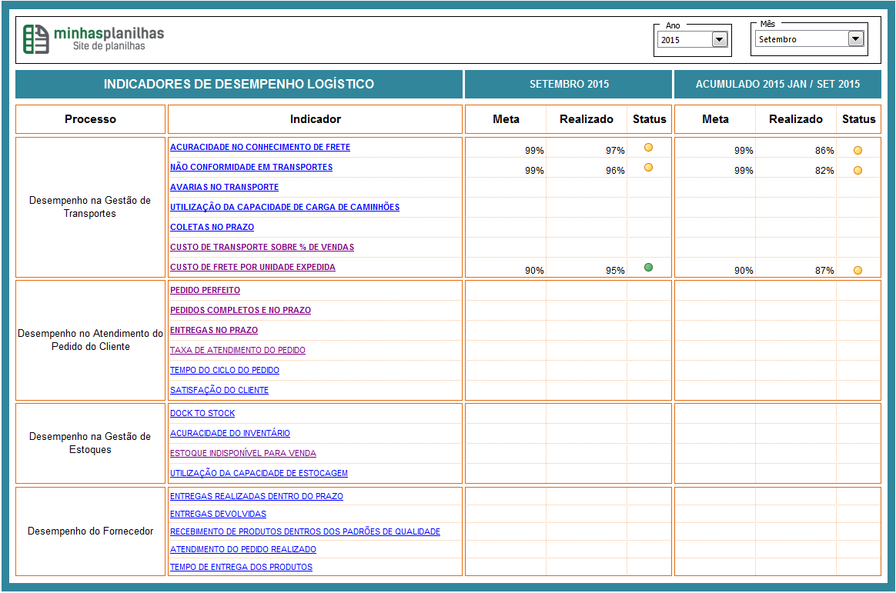
Esta planilha foi desenvolvida por Gerson G. Viergutz para o site www.minhasplanilhas.com.br

Encontre mais planilhas no site www.minhasplanilhas.com.br

Curta a página no facebook: http://facebook.com/MinhasPlanilhasBR

Para entrar em contato envie para o e-mail contato@minhasplanilhas.com.br

Acesse também a loja virtual para conhecer meus produtos.

http://www.minhasplanilhas.com.br/lojavirtual

Quer saber quando a planilha nova ficará pronta?

Acesse o link abaixo e receba novidades da planilha. Serão 22 Indicadores

http://www.minhasplanilhas.com.br/landing-kpi-transportes/

